画面詳細
プロジェクト名 |  |  | システム名 |  |  | 画面レイアウト設計書 |  |  |  |  |  |  |  | 作成者 |  | 作成日 |  | 更新者 |  | 更新日
体験型Java研修 |  |  | LMS学習管理システム |  |  | サポートセンター問い合わせ |  |  |  |  |  |  |  | 臼井 |  | 2021-04-07 |  | 堀井 |  | 2023-12-08

 | 画面イメージ
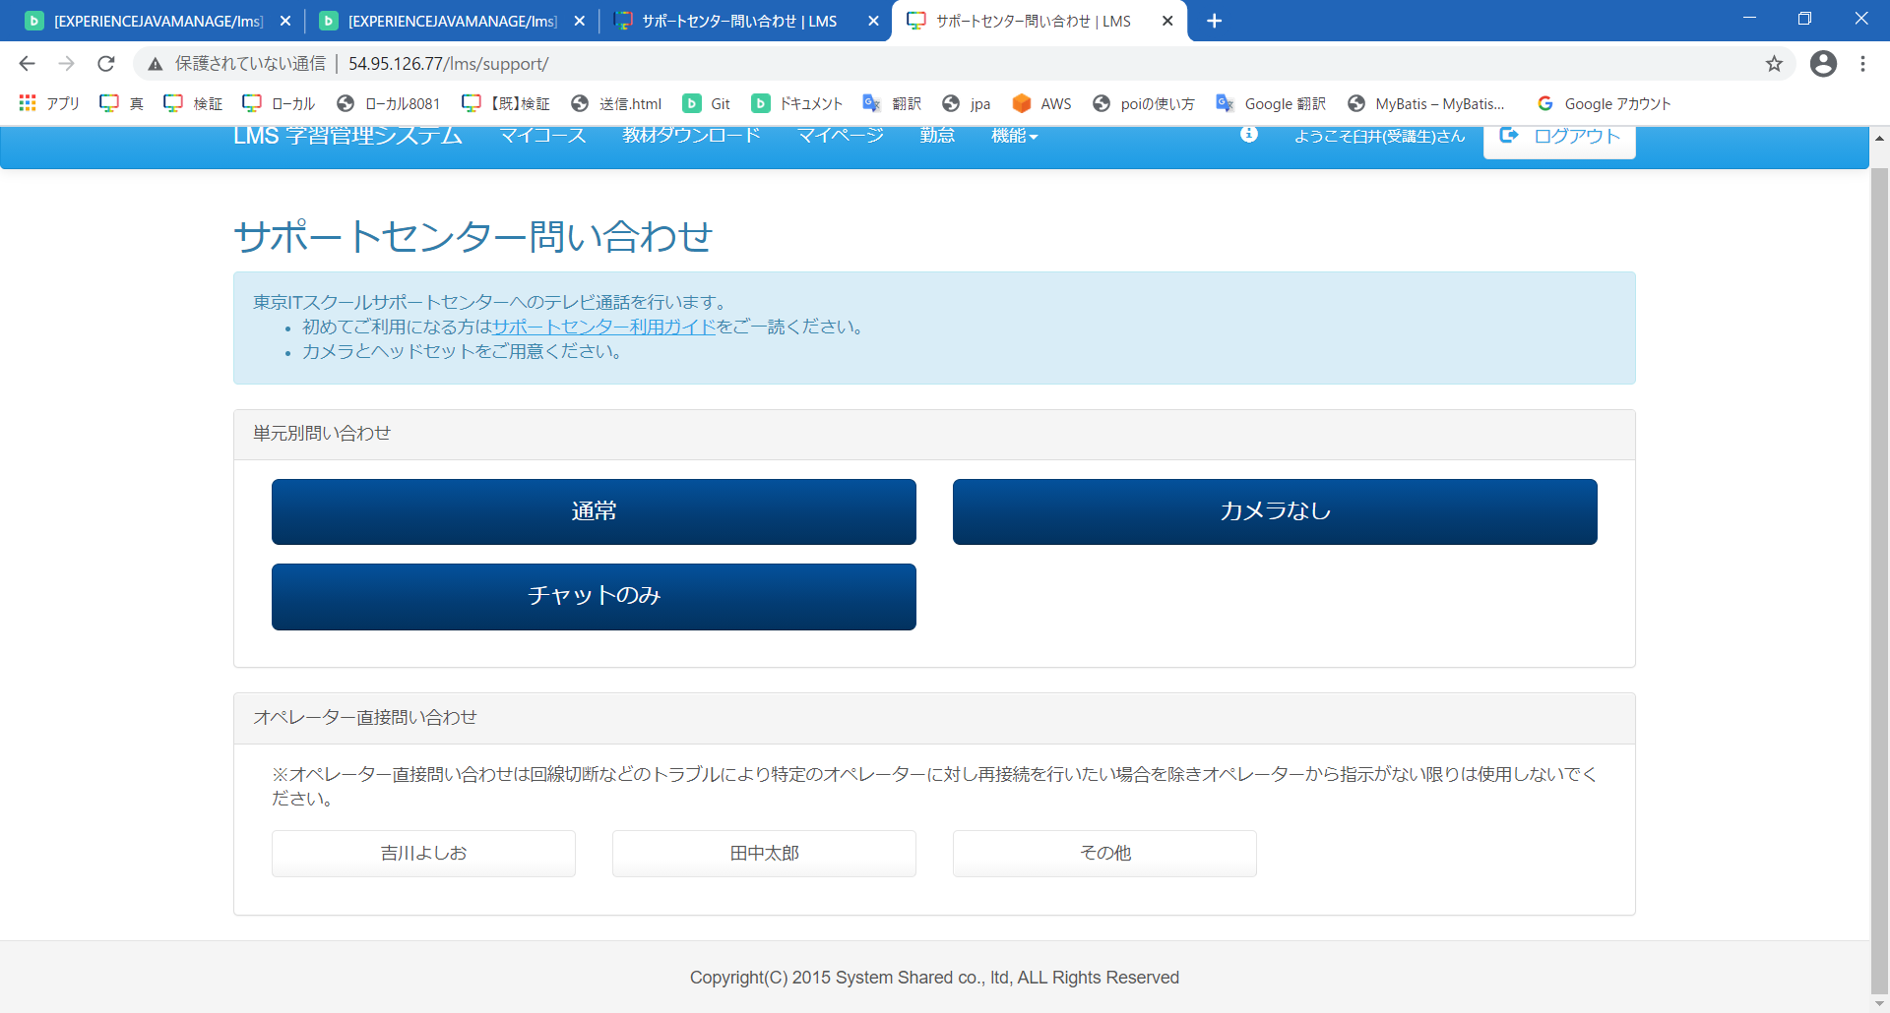

 | 確認モーダル

 | 画面表示項目
 | No | 項目名 |  |  | データ元 |  |  |  |  |  | 備考 |  |  |  |  |  |  |  | 権限ごとの 表示可否
 |  |  |  |  | テーブル名 |  |  | フィールド |  |  |  |  |  |  |  |  |  |  | 受 | 講 | 企 | 管 | 育
 | 1 | タイトル |  |  | - |  |  | - |  |  | 「サポートセンター問い合わせ」と表示 |  |  |  |  |  |  |  | ○ | - | - | -
 | 説明エリア
 | 2 | 説明 |  |  | - |  |  | - |  |  | 東京ITスクールサポートセンターへのテレビ通話を行います。 ・初めてご利用になる方は サポートセンター利用ガイド をご一読ください。 ・カメラとヘッドセットをご用意ください。 |  |  |  |  |  |  |  | ○ | - | - | -
 | 3 | 『サポートセンター利用ガイド』リンク |  |  | - |  |  | - |  |  |  |  |  |  |  |  |  |  | ○ | - | - | -
 | 単元別問い合わせ
 | 4 | 『単元』ボタン |  |  | m_operator |  |  | operator_name |  |  | DBに登録された単元名のボタンを表示 |  |  |  |  |  |  |  | ○ | - | - | -
 | オペレーター直接問い合わせ
 | 5 | 注意書き |  |  | - |  |  | - |  |  | ※オペレーター直接問い合わせは回線切断などのトラブルにより特定のオペレーターに対し再接続を行いたい場合を除きオペレーターから指示がない限りは使用しないでください。 |  |  |  |  |  |  |  | ○ | - | - | -
 | 6 | 『直通』ボタン |  |  | m_operator |  |  | operator_name |  |  | DBに登録されたオペレーター名のボタンを表示 |  |  |  |  |  |  |  | ○ | - | - | -
 | 確認モーダル
 | 7 | モーダルタイトル |  |  | - |  |  | - |  |  | 「メッセージ」と表示 |  |  |  |  |  |  |  | ○ | - | - | -
 | 8 | メッセージ |  |  | - |  |  | - |  |  | お問い合わせいただく前に以下の内容をご確認ください。 ・初めてご利用になる方はサポートセンター利用ガイドをご一読ください。 ・質問の内容はまとめられていますか。 ・ヘッドセットは用意できていますか。 |  |  |  |  |  |  |  | ○ | - | - | -
 | 9 | 『サポートセンター利用ガイド』リンク |  |  | - |  |  | - |  |  | No.3と同じ |  |  |  |  |  |  |  | ○ | - | - | -
 | 10 | 『はい』ボタン |  |  | - |  |  | - |  |  |  |  |  |  |  |  |  |  | ○ | - | - | -
 | 11 | 『いいえ』ボタン |  |  | - |  |  | - |  |  |  |  |  |  |  |  |  |  | ○ | - | - | -

 | 入力パラメータ
 | No | 項目名 |  | 物理名 |  |  | コントロール |  | FORMクラスの入力チェック |  |  |  |  |  | 送信 方法 |  | 備考
 |  |  |  |  |  |  |  |  | 必須 | 桁数 |  | 最大値 | 最小値 | その他
 | 「サポートセンター利用ガイド』リンク押下
 | - | なし |  | - |  |  | - |  | - | - |  | - | - | - | -
 | 『単元』ボタン押下
 | - | なし |  | url |  |  | hidden |  | - | - |  | - | - | - | -
 | 『直通』ボタン押下
 | - | なし |  | url |  |  | hidden |  | - | - |  | - | - | - | -
 | 『はい(確認モーダル)』ボタン押下
 | 1 | コールネーム |  | callname |  |  | hidden |  | - | - |  | - | - | - | GET |  | 形式： ユーザー名:会場名
 | 『いいえ(確認モーダル)』ボタン押下
 | - | なし |  | - |  |  | - |  | - | - |  | - | - | - | -

